Лист1
 |  |  |  |  |  |  |  |  | 21,03,2023г
 |  |  |  | Сайт: http://gruziki-dlya-shinomontazha.ru
 |  |  |  | Телефон: | 8-985-662-34-27
 |  |  |  |  |  |  | Акция!!
Артикул |  | Наименование | вес гр | Вес коробки кг | Упаковка коробка | В боксе коробок | Розница 0-30тр | цена опт 1 от 30тр до 100тр | цена опт 2 от 100тр до 200тр | цена опт 3 свыше 200тр | Заказ коробок шт | Розница 0-30тр | цена опт 1 от 30тр до 100тр | цена опт 2 от 100тр до 200тр | цена опт 3 свыше 200тр
 | Грузики самоклкйки на двух стороннем скотче
 | 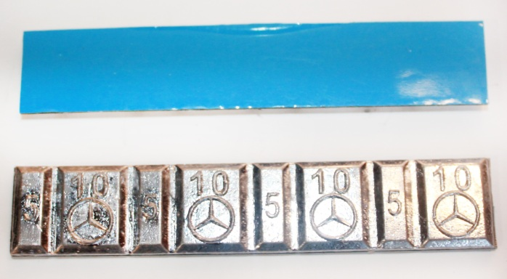 | Грузик A.M.G На скотче синий лайнер(4шт по 5гр, 4шт по 10гр) | 60 | 3 | 50шт | 8шт | 1,275.00р. | 1,105.00р. | 935.00р. | 850.00р. |  | 0.00р. | 0.00р. | 0.00р. | 0.00р.
 |  | Грузик A.M.G На скотче Saint-Gobain(4шт по 5гр, 4шт по 10гр) | 60 | 3 | 50шт | 8шт | 1,575.00р. | 1,365.00р. | 1,155.00р. | 1,050.00р. |  | 0.00р. | 0.00р. | 0.00р. | 0.00р.
 |  | Грузик стандарт На скотче синий лайнер(4шт по 5гр, 4шт по 10гр) | 60 | 3 | 50шт | 8шт | 937.50р. | 862.50р. | 825.00р. | 750.00р. |  | 0.00р. | 0.00р. | 0.00р. | 0.00р.
 | 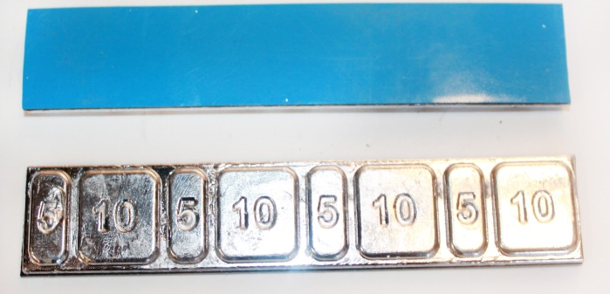 | Грузик стандарт На скотче Saint-Gobain(4шт по 5гр, 4шт по 10гр) | 60 | 3 | 50шт | 8шт | 1,485.00р. | 1,287.00р. | 1,089.00р. | 990.00р. |  | 0.00р. | 0.00р. | 0.00р. | 0.00р.
 |  | Грузик плоский На скотче синий лайнер(4шт по 5гр, 4шт по 10гр) | 60 | 3 | 50шт | 8шт | 1,230.00р. | 1,066.00р. | 902.00р. | 820.00р. |  | 0.00р. | 0.00р. | 0.00р. | 0.00р.
 | 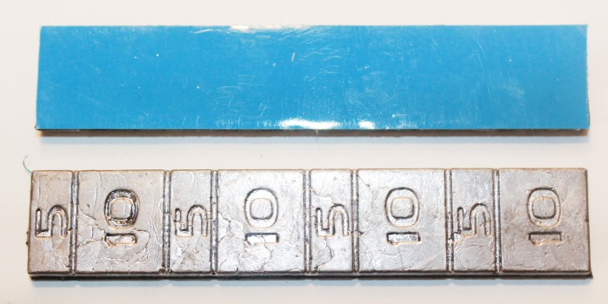 | Грузик плоский На скотче Saint-Gobain(4шт по 5гр, 4шт по 10гр) | 60 | 3 | 50шт | 8шт | 1,530.00р. | 1,326.00р. | 1,122.00р. | 1,020.00р. |  | 0.00р. | 0.00р. | 0.00р. | 0.00р.
 |  | Грузик плоский На скотче синий лайнер(4шт по 25гр) | 100 | 2.5 | 25 | 8шт | 1,050.00р. | 910.00р. | 770.00р. | 700.00р. |  | 0.00р. | 0.00р. | 0.00р. | 0.00р.
 | 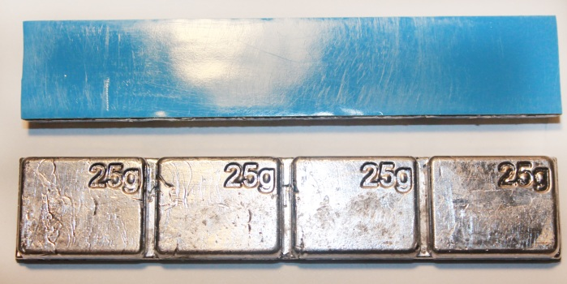 | Грузик плоский На скотче Saint-Gobain(4шт по 25гр) | 100 | 2.5 | 25 | 8шт | 1,350.00р. | 1,170.00р. | 990.00р. | 900.00р. |  | 0.00р. | 0.00р. | 0.00р. | 0.00р.
 | Грузики набивные на стальной диск
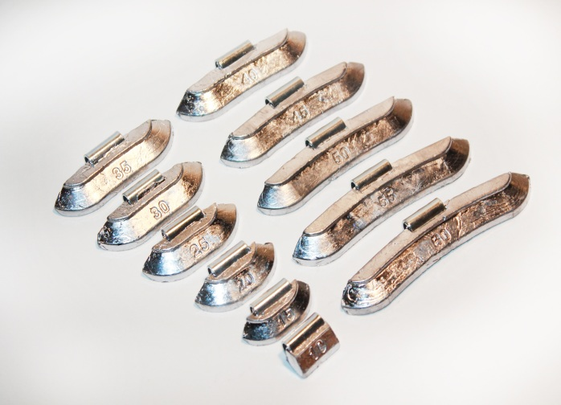
 |  | грузик набивной на стальной диск | 10 | 1 | 100шт | 8шт | 660.00р. | 572.00р. | 484.00р. | 440.00р. |  | 0.00р. | 0.00р. | 0.00р. | 0.00р.
 |  | грузик набивной на стальной диск | 15 | 1.5 | 100шт | 8шт | 840.00р. | 728.00р. | 616.00р. | 560.00р. |  | 0.00р. | 0.00р. | 0.00р. | 0.00р.
 |  | грузик набивной на стальной диск | 20 | 2 | 100шт | 8шт | 1,020.00р. | 884.00р. | 748.00р. | 680.00р. |  | 0.00р. | 0.00р. | 0.00р. | 0.00р.
 |  | грузик набивной на стальной диск | 25 | 2.5 | 100шт | 8шт | 1,200.00р. | 1,040.00р. | 880.00р. | 800.00р. |  | 0.00р. | 0.00р. | 0.00р. | 0.00р.
 |  | грузик набивной на стальной диск | 30 | 3 | 100шт | 8шт | 1,380.00р. | 1,196.00р. | 1,012.00р. | 920.00р. |  | 0.00р. | 0.00р. | 0.00р. | 0.00р.
 |  | грузик набивной на стальной диск | 35 | 1.75 | 50шт | 8шт | 780.00р. | 676.00р. | 572.00р. | 520.00р. |  | 0.00р. | 0.00р. | 0.00р. | 0.00р.
 |  | грузик набивной на стальной диск | 40 | 2 | 50шт | 8шт | 870.00р. | 754.00р. | 638.00р. | 580.00р. |  | 0.00р. | 0.00р. | 0.00р. | 0.00р.
 |  | грузик набивной на стальной диск | 45 | 2.25 | 50шт | 8шт | 960.00р. | 832.00р. | 704.00р. | 640.00р. |  | 0.00р. | 0.00р. | 0.00р. | 0.00р.
 |  | грузик набивной на стальной диск | 50 | 2.5 | 50шт | 8шт | 1,050.00р. | 910.00р. | 770.00р. | 700.00р. |  | 0.00р. | 0.00р. | 0.00р. | 0.00р.
 |  | грузик набивной на стальной диск | 55 | 2.75 | 50шт | 8шт | 1,140.00р. | 988.00р. | 836.00р. | 760.00р. |  | 0.00р. | 0.00р. | 0.00р. | 0.00р.
 |  | грузик набивной на стальной диск | 60 | 3 | 50шт | 8шт | 1,230.00р. | 1,066.00р. | 902.00р. | 820.00р. |  | 0.00р. | 0.00р. | 0.00р. | 0.00р.
 | Грузики набивные на литой диск
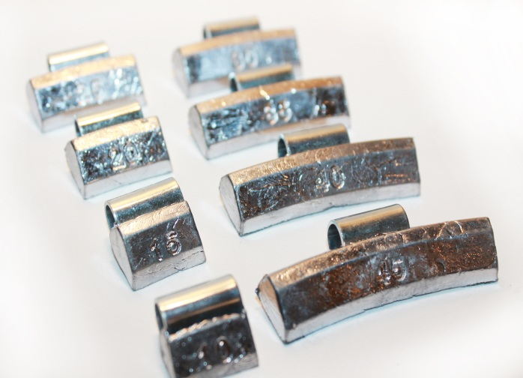
 |  | грузик набивной на литой диск | 10 | 1 | 100шт | 8шт | 660.00р. | 572.00р. | 484.00р. | 440.00р. |  | 0.00р. | 0.00р. | 0.00р. | 0.00р.
 |  | грузик набивной на литой диск | 15 | 1.5 | 100шт | 8шт | 840.00р. | 728.00р. | 616.00р. | 560.00р. |  | 0.00р. | 0.00р. | 0.00р. | 0.00р.
 |  | грузик набивной на литой диск | 20 | 2 | 100шт | 8шт | 1,020.00р. | 884.00р. | 748.00р. | 680.00р. |  | 0.00р. | 0.00р. | 0.00р. | 0.00р.
 |  | грузик набивной на литой диск | 25 | 2.5 | 100шт | 8шт | 1,200.00р. | 1,040.00р. | 880.00р. | 800.00р. |  | 0.00р. | 0.00р. | 0.00р. | 0.00р.
 |  | грузик набивной на литой диск | 30 | 3 | 100шт | 8шт | 1,380.00р. | 1,196.00р. | 1,012.00р. | 920.00р. |  | 0.00р. | 0.00р. | 0.00р. | 0.00р.
 |  | грузик набивной на литой диск | 35 | 1.75 | 50шт | 8шт | 780.00р. | 676.00р. | 572.00р. | 520.00р. |  | 0.00р. | 0.00р. | 0.00р. | 0.00р.
 |  | грузик набивной на литой диск | 40 | 2 | 50шт | 8шт | 870.00р. | 754.00р. | 638.00р. | 580.00р. |  | 0.00р. | 0.00р. | 0.00р. | 0.00р.
 |  | грузик набивной на литой диск | 45 | 2.25 | 50шт | 8шт | 960.00р. | 832.00р. | 704.00р. | 640.00р. |  | 0.00р. | 0.00р. | 0.00р. | 0.00р.
 |  | грузик набивной на литой диск | 50 | 2.5 | 50шт | 8шт | 1,050.00р. | 910.00р. | 770.00р. | 700.00р. |  | 0.00р. | 0.00р. | 0.00р. | 0.00р.
 |  | грузик набивной на литой диск | 55 | 2.75 | 50шт | 8шт | 1,140.00р. | 988.00р. | 836.00р. | 760.00р. |  | 0.00р. | 0.00р. | 0.00р. | 0.00р.
 |  | грузик набивной на литой диск | 60 | 3 | 50шт | 8шт | 1,230.00р. | 1,066.00р. | 902.00р. | 820.00р. |  | 0.00р. | 0.00р. | 0.00р. | 0.00р.
 |  |  |  |  |  |  |  |  |  | Итого: | 0 | 0.00р. | 0.00р. | 0.00р. | 0.00р.
 |  |  |  |  |  |  |  |  | Общий вес заказа: |  | 0

